Hoja1
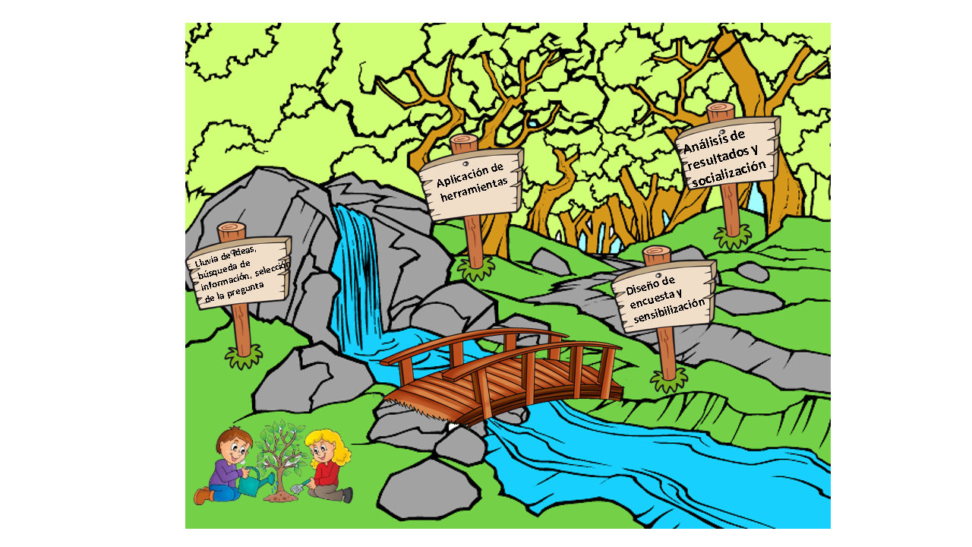

 |  | COLEGIO ALIRIO VERGEL PACHECO
 |  | GRUPO DE INVESTIGACION
 |  | TIGRES DEFENSORES DEL PLANETA

encuesta aplicada a la comunidad educativa Alirio vergel Pacheco

 | A.Si | B.No
1. ¿Conoce el nombre del rio que pasa por tu municipio? | 21 | 129

 | 1. ¿Conoce el nombre del rio que pasa por tu municipio?
A.Si | 21
B.No | 129

 | A.Si | B.No
2. ¿Sabe la importancia de tu rio para la comunidad? | 27 | 123

 | 2. ¿Sabe la importancia de tu rio para la comunidad?
A.Si | 27
B.No | 123

 | A.Si | B.No
3. ¿Sabes que significa cuenca? | 49 | 101

 | A.Si | B.No
4. ¿Crees que tú debes hacer algo para conservar y proteger tu fuente hídrica? | 104 | 46
 | 4. ¿Crees que tú debes hacer algo para conservar y proteger tu fuente hídrica?
A.Si | 104
B.No | 46

 | A.Si | B.No
5. ¿Cree que el rio se encuentra en buen estado de conservación? | 86 | 64

 | 5. ¿Cree que el rio se encuentra en buen estado de conservación?
A.Si | 86
B.No | 64

 | A.Si | B.NO
6. ¿Cree que el rio le hace bien a la ciudad? | 99 | 51
 | 6. ¿Cree que el rio le hace bien a la ciudad?
A.Si | 99
B.NO | 51

 | A.Si | B.No
7. ¿Cree que la población de sardinata conoce los beneficios del rio? | 108 | 42

 | A.SI | B.No
8. ¿Cree que el Gobierno Regional debería participar activamente en la conservación del rio? | 111 | 39

 | 8. ¿Cree que el Gobierno Regional debería participar activamente en la conservación del rio?
A.SI | 111
B.No | 39

 | A.Pasear | B.Pescar | C.Bañarse | D:No realizo
9.¿Realiza usted algunas de estas actividades en relación con el río en su tiempo libre? | 25 | 34 | 64 | 27

 | A.Si | B.No
10. ¿Crees que deberían realizarse campañas de reforestación en la cuenca del rio? | 109 | 41

 | 10. ¿Crees que deberían realizarse campañas de reforestación en la cuenca del rio?
A.Si | 109
B.No | 41

